List1
 |  |  | 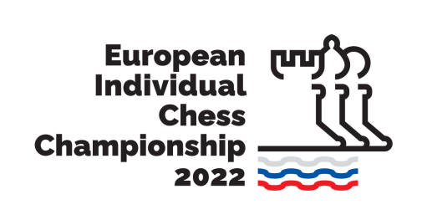
European Individual Chess Championship 2022, 26 March - 7 April 2022, Brežice, Terme Čatež

Surname | Name | Ar. Date | Flight No | Ar. Time | Place | Dep. Date | Flight No | Dep. Time | Place

Пожалуйста заполните таблицу регистрации и отправьте в ОО "БФШ" до 19 февраля 2022 г. на email: blr_chess@tut.by
E-mail:
blr_chess@tut.by

